Sheet1
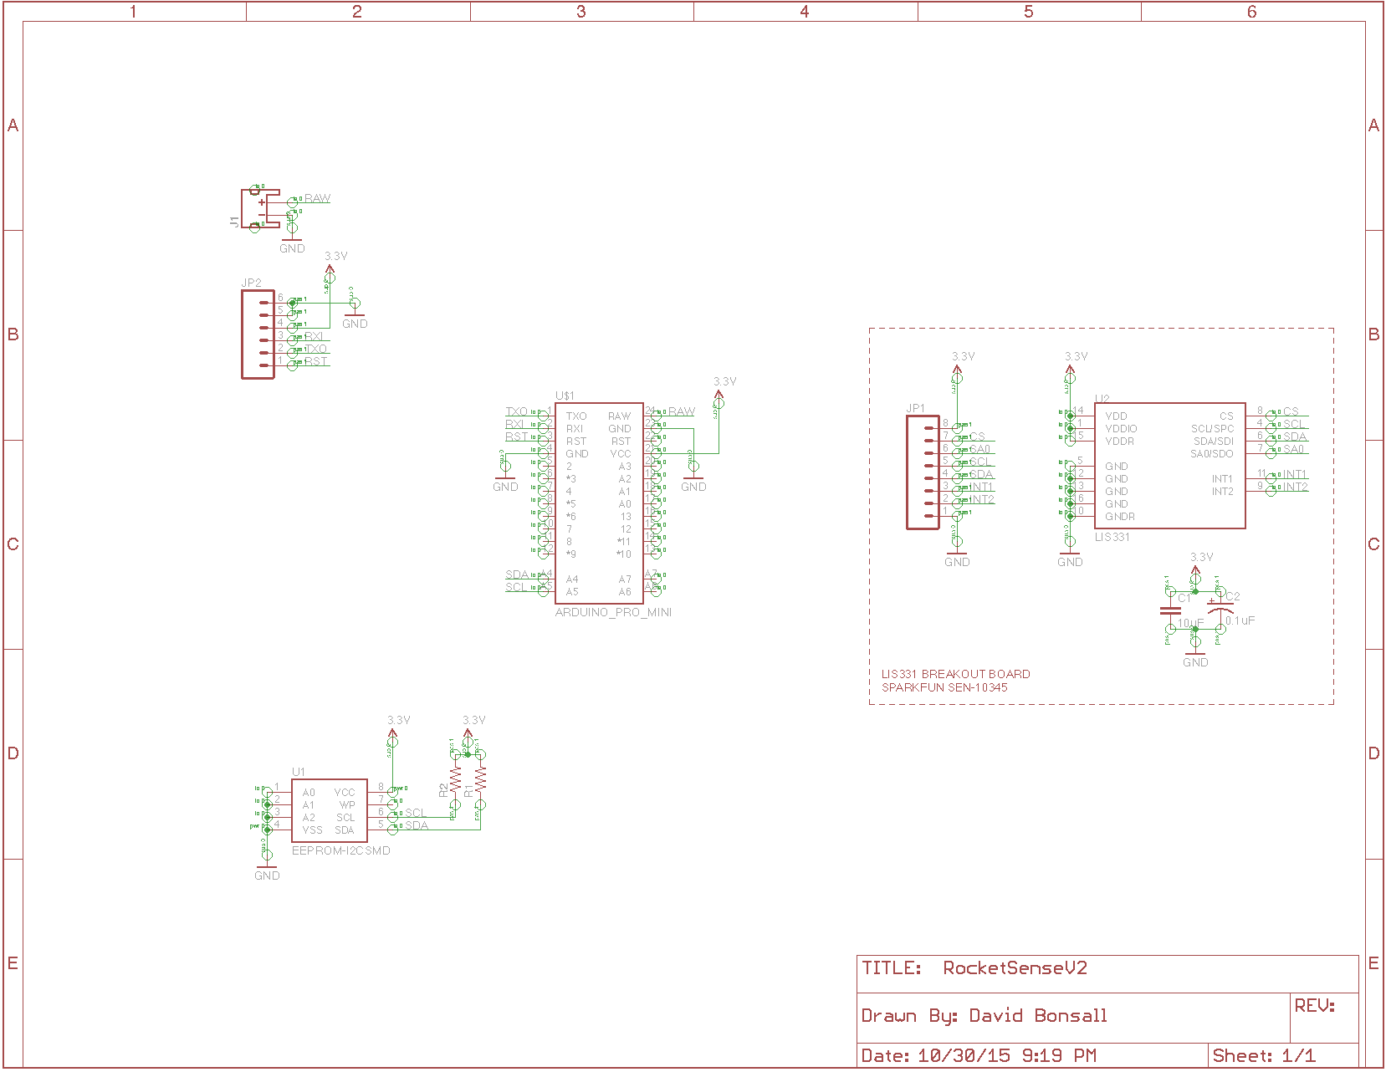
9 | 8 | 7 | 6 | 5 | 4 | 3 | 2 | GND | RST | RXI | TXI
GND | INT1 | INT2 | SDA | SCL | SA0 | CS | VCC
 |  | J2 | R1 | R2 |  |  |  | J2 | SDA |  |  | VSS
 |  | A4 |  |  | J1 |  |  | J1 | SCL |  |  | A2
J3 |  | A5 |  |  |  |  |  |  | WP |  |  | A1 | J3
 |  |  | R1 | R2 |  |  |  |  | VCC |  |  | A0 | VNEG
10 | 11 | 12 | 13 | A0 | A1 | A2 | A3 | VCC | RST | GND | RAW |  | VPOS

9 | 8 | 7 | 6 | 5 | 4 | 3 | 2 | GND | RST | RXI | TXI
VCC | CS | SA0 | SCL | SDA | INT1 | INT2 | GND | A0 | A1 | A2 | VSS
 |  |  | R1 | R2 | A4
 |  |  |  |  | A5
 |  |  |  |  |  |  |  | VCC | WP | SCL | SDA
 |  |  | R1 | R2
10 | 11 | 12 | 13 | A0 | A1 | A2 | A3 | VCC | RST | GND | RAW

A0 | A1 | A2 | VSS |  | SDA | SCL | WP | VCC |  | VSS |  |  | SDA | VCC | A0
 |  |  |  |  |  |  |  |  |  | A2 |  |  | SCL | WP | A1
 |  |  |  |  |  |  |  |  |  | A1 |  |  | WP | SCL | A2
VCC | WP | SCL | SDA |  | VSS | A2 | A1 | A0 |  | A0 |  |  | VCC | SDA | VSS

